Sheet1
Fields | Mandatory ? | JGP HUA FATP
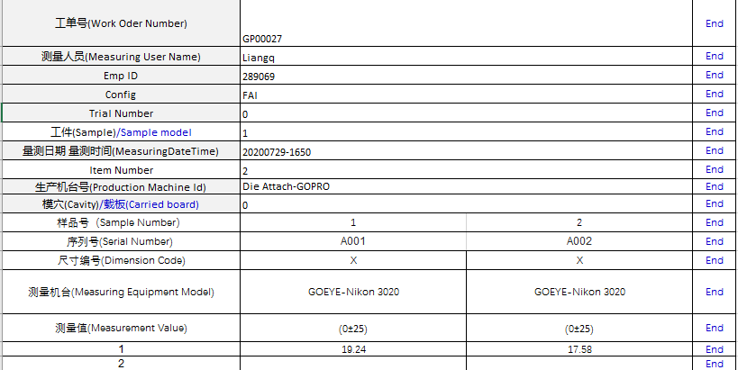
工单号(Work Oder Number) | Yes
测量机台(Measuring Equipment Model) | Yes
测量人员(Measuring User Name) | Yes
Emp ID | Yes
Config | Yes
Trial Number | Yes
生产机台号(Production Machine Id) | No
模号/治具号(Mold Id/Tooling ID) | No | keep this blank and we will put'0'
模穴(Cavity) | No
工件(Sample) | No
量测日期 量测时间(MeasuringDateTime) | Yes
序列号(Serial Number) | Yes
尺寸编号(Dimension Code) | Yes
测量值(Measurement Value) | Yes
Item Number | No

